Custo projetos
Conforme tabela de honorários da FDE ( Fundação para o desenvolvimento da educação), de 19/05/2025

 | V = | valor em reais (R$) calculado pela FDE para elaboração do serviço
 | A = | área de construção/intervenção sem beiral (entre eixos);
 | un. = | unidade de serviço
 | C = | R$ 3,085.77 | /m² | (fixo e irreajustável) preço médio, em reais (R$), por m² (metro quadrado) de construção de uma edificação escolar (obra virtual), conforme "Orçamento Médio Geral", (BDI = 0%) emitido pela FDE mês base: Abr / 25

Item 1 | Elaboração de Projetos

Item 1.4 | Os serviços a serem prestados que não se enquadrarem nos itens aqui especificados poderão, a critério da FDE, ser remunerados por prancha técnica ou hora técnica.

Item 1.4.1 | Remuneração por m² de prancha técnica

 | Projeto de Arquitetura . |  |  |  | V = | 2.50 | X | C
 | Projeto de Estrutura |  |  |  | V = | 2.00 | X | C
 | Projeto de Hidráulica |  |  |  | V = | 1.15 | X | C
 | Projeto de Elétrica |  |  |  | V = | 1.66 | X | C

 | Projeto de Arquitetura . |  |  |  | V = | 2.50 | X | R$ 3,085.77 |  | = | R$ 7,714.43
 | Projeto de Estrutura |  |  |  | V = | 2.00 | X | R$ 3,085.77 |  | = | R$ 6,171.54
 | Projeto de Hidráulica |  |  |  | V = | 1.15 | X | R$ 3,085.77 |  | = | R$ 3,548.64
 | Projeto de Elétrica |  |  |  | V = | 1.66 | X | R$ 3,085.77 |  | = | R$ 5,122.38

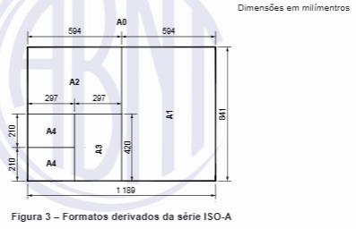
Relação de áreas conforme Norma ABNT 16752:2020

 | Prancha | Dimensões ( m ) |  |  |  | Área ( m²) |  |  | Relação A0
 | A0 | 0.841 | X | 1.189 | = | 1.000 |  |  | 1
 | A1 | 0.594 | X | 0.841 | = | 0.500 |  |  | 2
 | A2 | 0.420 | X | 0.594 | = | 0.249 |  |  | 4
 | A3 | 0.297 | X | 0.420 | = | 0.125 |  |  | 8
 | A4 | 0.210 | X | 0.297 | = | 0.062 |  |  | 16

